สภ.บางสวรรค์
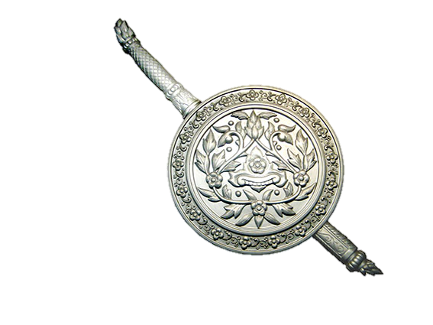
สรุปผลการใช้จ่ายงบประมาณ สถานีตำรวจภูธรบางสวรรค์ จว.สุราษฎร์ธานี
ประจำปีงบประมาณ พ.ศ.2568 เดือน ต.ค. 2567 - มี.ค. 2568
ข้อมูล ณ วันที่ ๓๑ มีนาคม 2568

ประมาณการงบประมาณ |  | ผลการเบิกจ่ายจริง | คิดเป็นร้อยละ | ผลการดำเนินการ
1,201,500.00 |  | 923,901.00 | 76.90 | เป็นไปตามเป้าหมาย

- ทราบ
พ.ต.ท. ผู้ตรวจรายงาน
( สุริยัน เพชรช่วย )
สวญ.สภ.บางสวรรค์ จว.สุราษฎร์ธานี
๓๑ มี.ค. 2568
ร.ต.อ. ผู้รายงาน
( ชัยณัฎฐ์ สืบสังข์ )
รอง สว.ธร.สภ.บางสวรรค์ จว.สุราษฎร์ธานี
๓๑ มี.ค. 25๖8
 | ปัญหาอุปสรรค
 | - ไม่มี
 | แนวทางแก้ไข
 | - ไม่มี

